Portada


Forma correcta: Restauración de la conectividad del paisaje agropecuario
Planificación y gestión participativa del turismo sostenible

Plan de acción
Plan de acción, hitos y presupuestos |  |  |  |  |  |  |  | Regresar instructivo

Fase | Etapa | Actividades | Hitos | Fecha de entrega | Temporalidad | Responsables | Presupuesto
Pre-operativas | Preparación | Caracterización y análisis del territorio | Fecha de inicio del proyecto | Mes 1. | Corto Plazo (0 - 1 año) | Responsables!A1 |  $Preoperativa'!A1
 |  | Descripción de conflictos, tensiones y desafíos | Porcentaje del territorio diagnosticado. Identificación de población beneficiaria del proyecto. Mapeo de la cadena de turismo sostenible en el territorio y análisis de la relación entre atractivos, actividades turísticas y actores | Mes 1 y Mes 3
 |  | Revisión de la normativa legal
 |  | Identificación y Descripción de actores
 |  | Identificación de fuentes y esquemas de financiación
 | Formulación | Delimitar el área | Objetivos y metas definidos. Conformación de la red de colaboración de TS del territorio Definición del turismo que se quiere para el territorio. | Mes 4
 |  | Definir mecanismos de participación comunitaria
 |  | Definir Objetivos y metas
 |  | Valorar beneficios y beneficios | Deficinición de tipologías y alternativas de turismo | Mes 4
 |  | Identificar alternativas
 | Planificación | Analizar riesgos | Acciones especifícas a nivel territorial/ Producto turístico. Acciones específicas a nivel predial/empresalial(Plan de trabajo a la medida de las necesidades) Costos planificados/costos del proyecto. | Del mes 5 al mes 8
 |  | Seleccionar equipo técnico
 |  | Construcción de diseños y/o planos
 |  | Definir protocolo de monitoreo | Identificación de impactos. Definición de variables o indicadores. Plan de buenas prácticas de turismo sostenible. Herramientas de gestión de visitantes. | Mes 9 al mes 10.
 |  | Proyectar actividades, definir, costos, responsables y plan de costos | comprobaciones presupuestarias: ¿el dinero es suficiente? Plan de adquisiciones para la dotación, mejora y adecuación de infraestructura de turismo sostenible para la prestación del servicio turístico | Mes 11 al mes 12
Operativas | Implementación | Firmar acuerdos de gobernanza y colaboración | Número de acuerdos firmados con actores de la red de colaboración de turismo sostenible. | Mes 12 al mes 14 | Mediano plazo (3 años) |  | $Operativo'!A1
 |  | Ejecutación de labores y actividades programadas en las fases pre-operativas, operativas y de mantenimiento | Porcentaje del plan implementado | Mes 12 al mes 36
 |  | Realizar actividades de monitoreo | Porcentaje del plan de monitoreo implementado (se realizará un informe trimestral para hacer sguimiento al plan de monitoreo) | Cada 3 meses
 |  | Ejecutar actividades de inspección, control y manejo de los arreglos, estrategias o intervenciones que integran la SbN. | Porcentaje de área con mantenimiento de senderos y atractivos turísticos | Mes 24 cada 6 meses
Mantenimiento y monitoreo |  |  |  |  | Largo plazo (3 a 10 años)
Evaluación | Seguimiento y aprendizajes | Analizar los avances en el cumplimiento de los objetivos y metas establecidas | Análisis del cumplimiento de objetivos | Mes 36 cada 6 meses |  |  | $S&E'!A1
 |  | Identificar ajustes | Identificación de ajustes. Fecha de finalización del proyecto | Permanente.

Ruta
RUTA PARA FORMULACIÓN DE PROYECTOS SbN: PLANIFICACIÓN Y GESTIÓN PARTICIPATIVA DEL TURISMO SOSTENIBLE
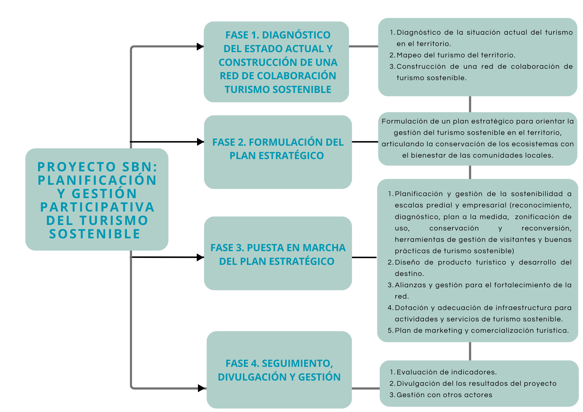

Fuente: Experiencia y documentación recopilada por la Corporación Biocomercio Sostenible.

